OCTUBRE 2021
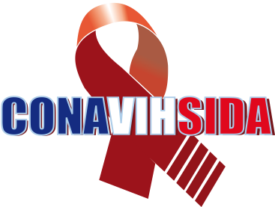
CONSEJO NACIONAL PARA EL VIH Y EL SIDA
CONAVIHSIDA
Relación de Compromisos de pago
Al 31 de Octubre 2021
Valores en RD$
PENDIENTES POR PAGAR
Fecha | Factura | Suplidor | Objetal | Descripción | Fecha de pago | Concepto | Monto
2021-10-04 | B1500000395 | SEDECORD | 2.2.8.8.01 | Impuesto | 2021-11-04 | Pago ITBIS licencias de enrolado (SNS). Completivo | 480,000.00
2021-10-26 | B1500000028 B1500000029 B1500000030 | SIGIL CONSOULTING | 2.2.8.8.01 | Impuesto | 2021-11-26 | Pago ITBIS de la consultoria Asistencia técnica para la Actualización del Plan Estratégico Nacional del VIH y el SIDA 2019-2023 | 184,005.00
2021-11-02 | B1500000828 | INVERSIONES AZUL DEL ESTE DOMINICANA, S. A. | 2.2.8.8.01 | Impuesto | 2021-12-02 | Pago imouesto por la contratación de un salón de eventos en el Hotel Catalonia Santo Domingo utilizado el martes 26 de octure de 2021 para la puesta en circulación del Informe País de los Avances en el cumplimiento de las Metas Globales. | 18,087.41

 | Totales |  |  |  |  |  | 682,092.41

 | Lic. Indhira Popoter |  | Dr. Rafael Enrique Gonzalez Cruz |  | Lic. Ingrid Melo
 | Tecnico en Contabilidad |  | Director Ejecutivo |  | Encargada Division Financiera
 | Preparado por |  | Autorizado por |  | Aprobado por

